Code_Old
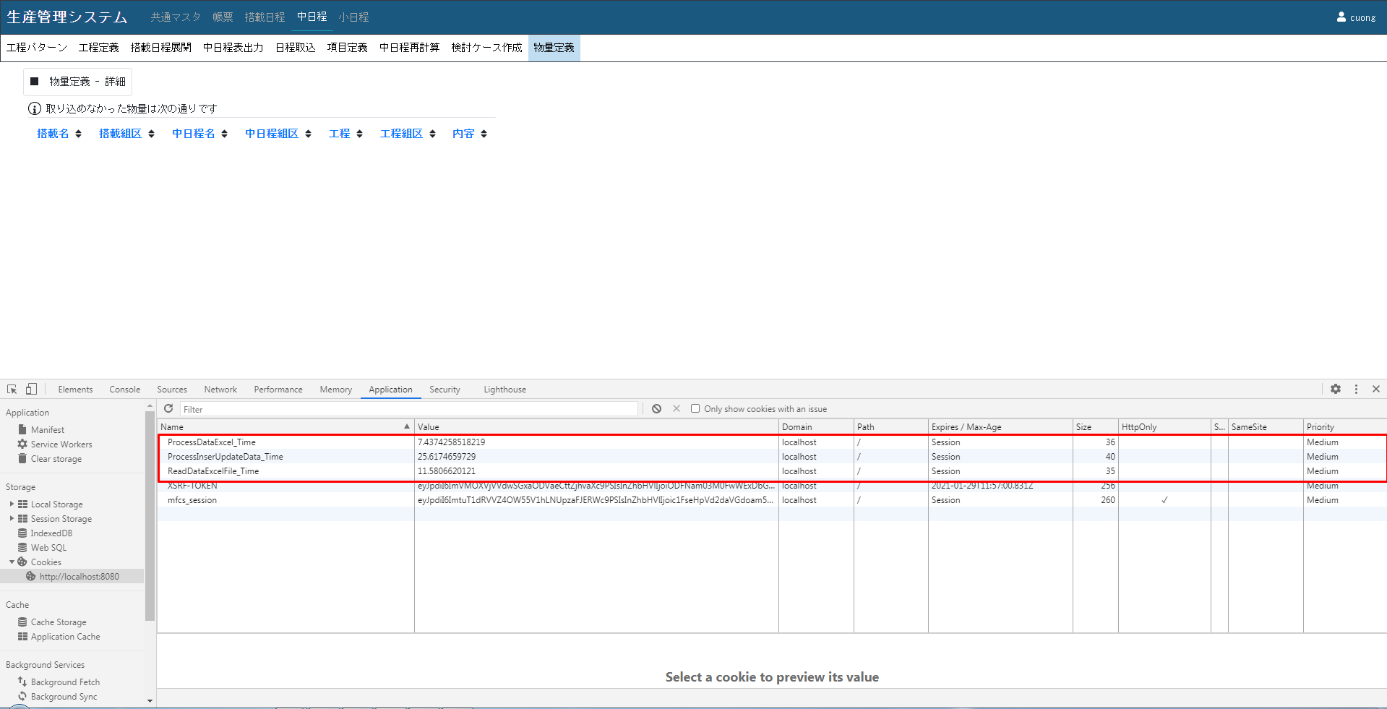
 |  |  | 構成図

 |  | Localhost |  | Server (IP:192.168.1.123)

 |  | PHP (XAMPP) |  | SQLServer

 | 端末の環境:
 | Localhost |  |  |  | Server
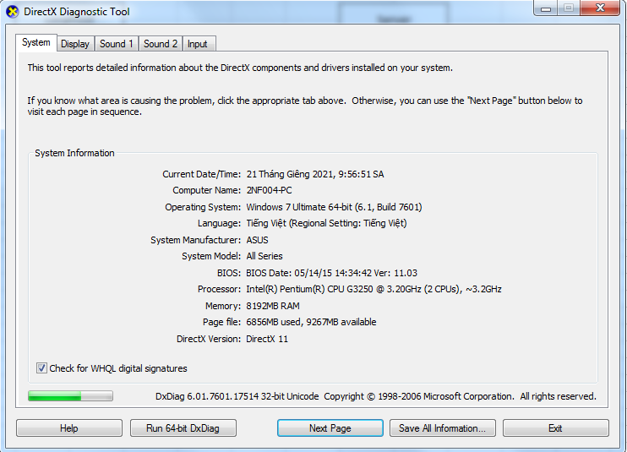
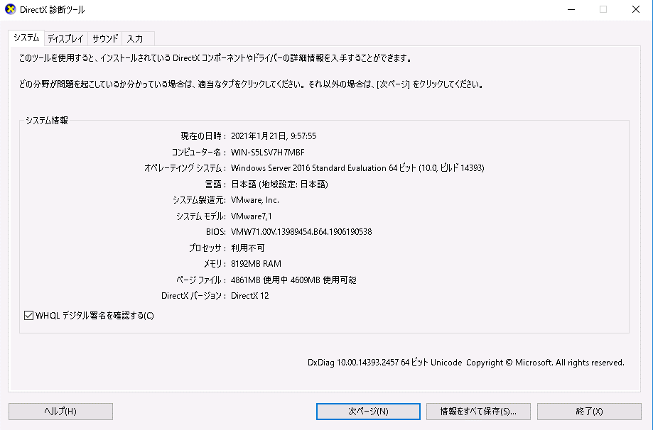

処理時間

 | すべてのデータをInsert


 | すべてのデータをUpdate


 | 222000レコードをUPDATE


 | 1レコードをUPDATE

Code_New

 |  |  |  | 構成図

 |  |  | Localhost |  | Server (IP:192.168.1.123)

 |  |  | PHP (XAMPP) |  | SQLServer

 | 端末の環境:
 | Localhost |  |  |  |  | Server

処理時間

 | すべてのデータをInsert


 | すべてのデータをUpdate
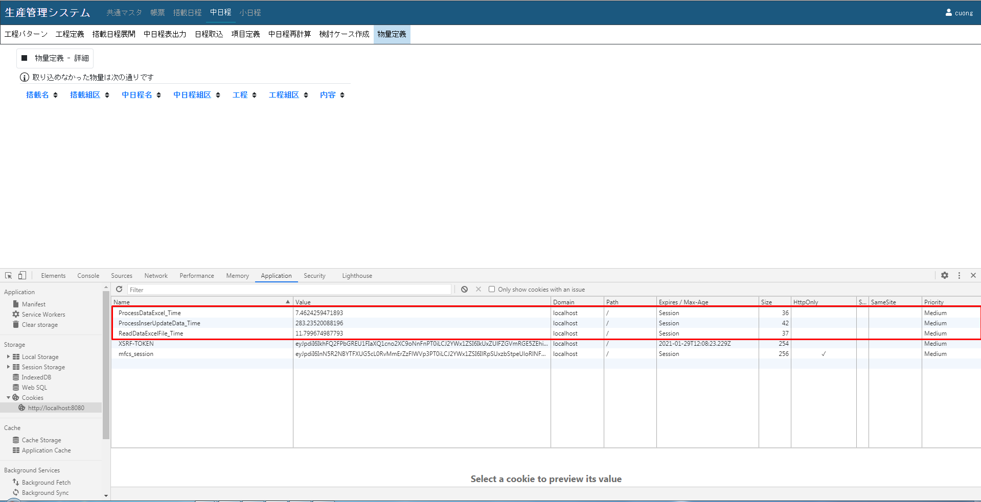

 | 222000レコードをUPDATE
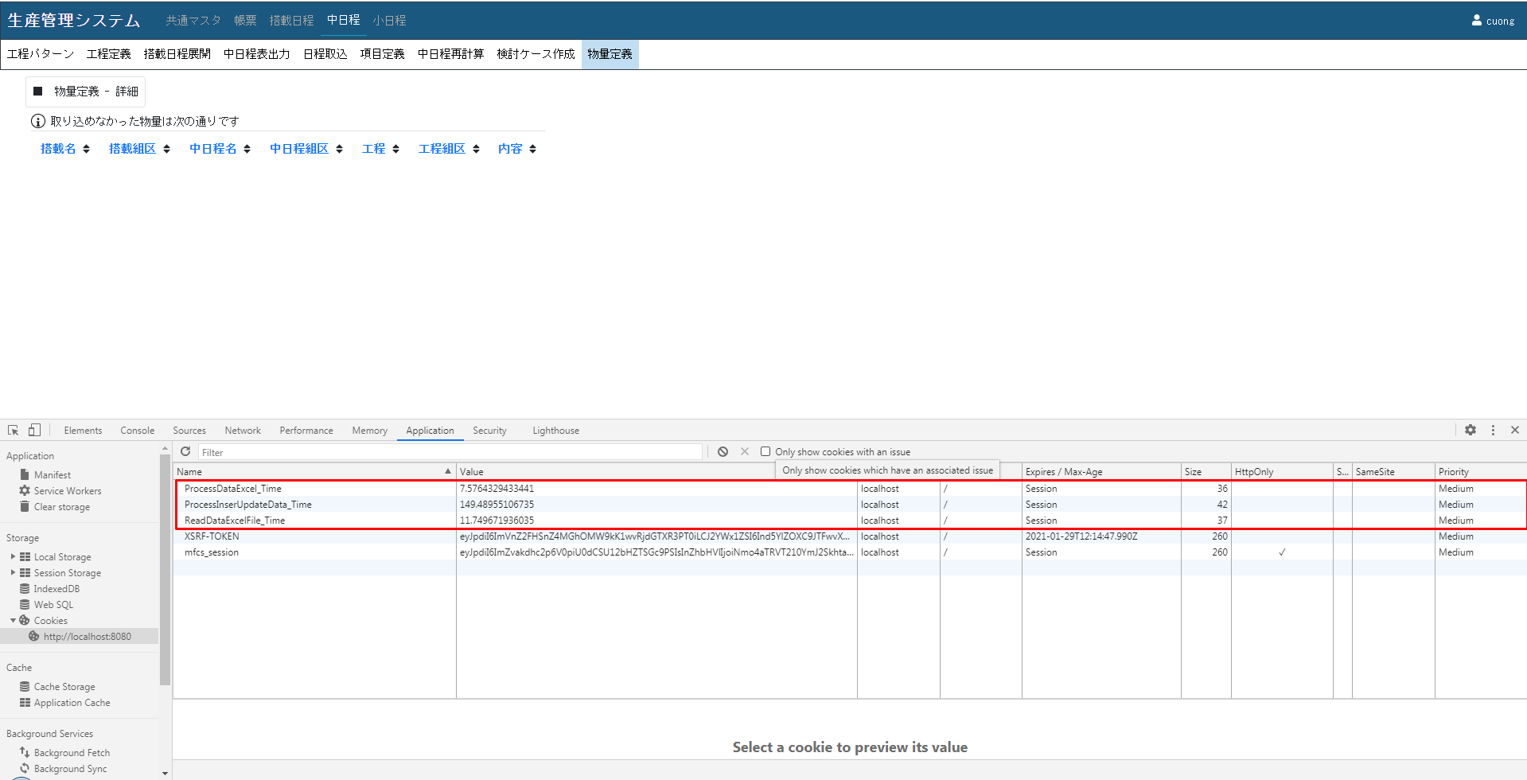

 |  | 1レコードをUPDATE

